Sheet1
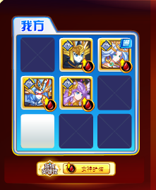
光龙免疫

第2关

